상품제안서
볼빅 CARRY7 화이트 6구 골프공 | 상품코드: F30552

 |  |  |  |  |  |  | 02-412-0044 | www.easy1.co.kr
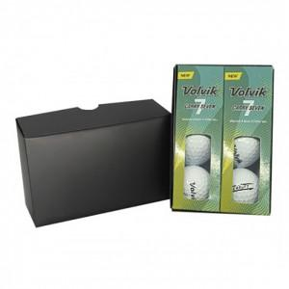

【상세/제작정보】 | 컬러인쇄 문의

【인쇄/포장옵션】 | / 포장불가능

【공급단가】 | 수량 | 40~ | 100~ | 500~ | 1,000~ | 2,000~
*VAT별도 | 단가 | 17,180원 | 16,910원 | 16,500원 | 16,080원 | 15,810원

【상품 URL】 | http://www.easy1.co.kr/src/goods_detail.php?gdno=30552

